关系图
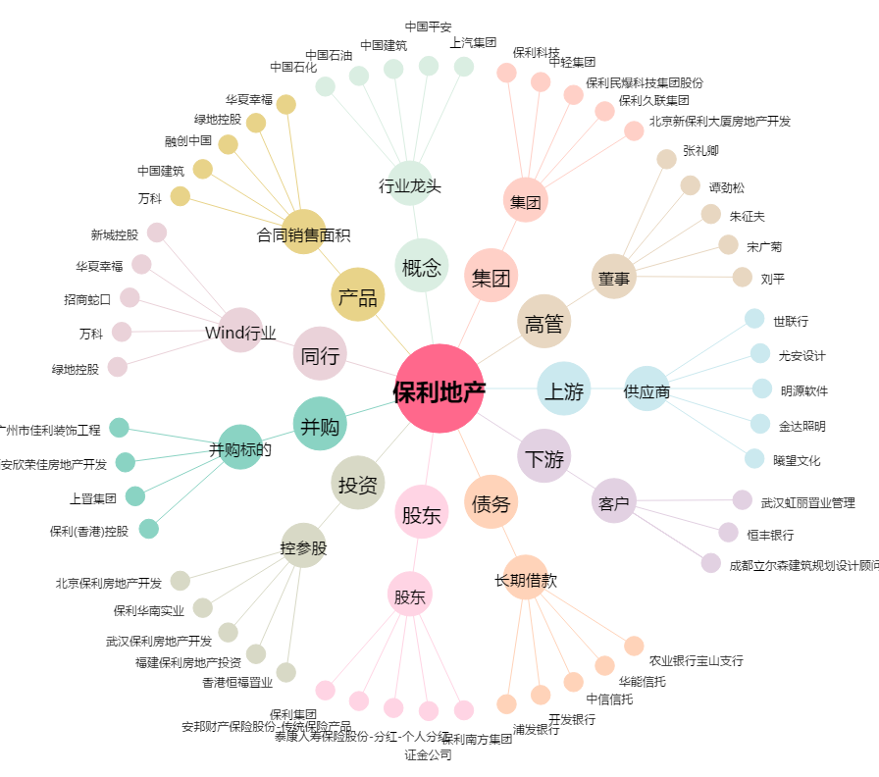
保利地产[600048.SH] - 关系概览图

